Sheet1
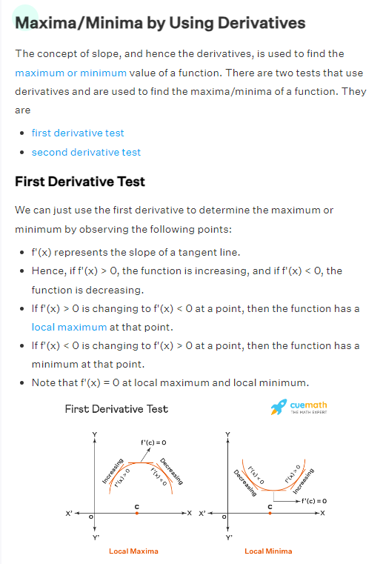
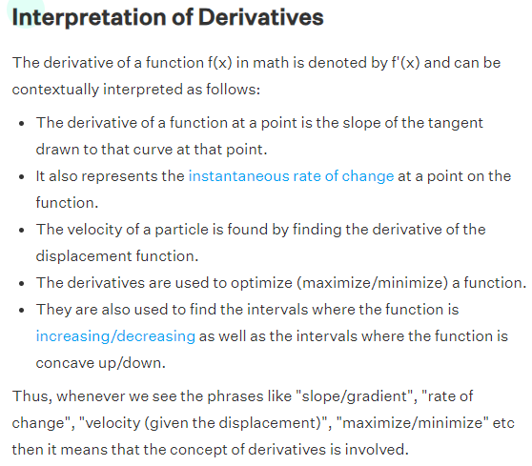
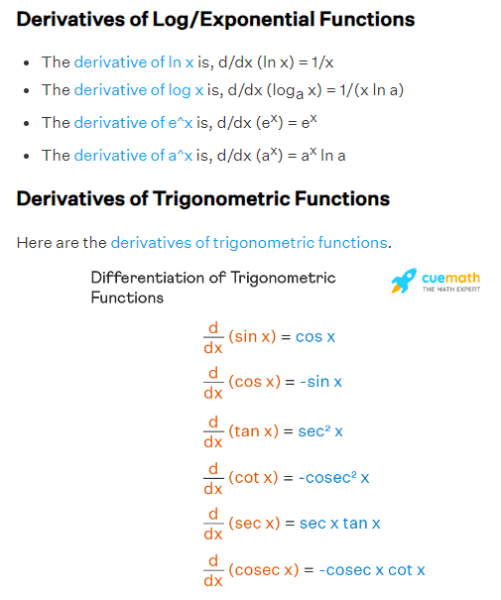
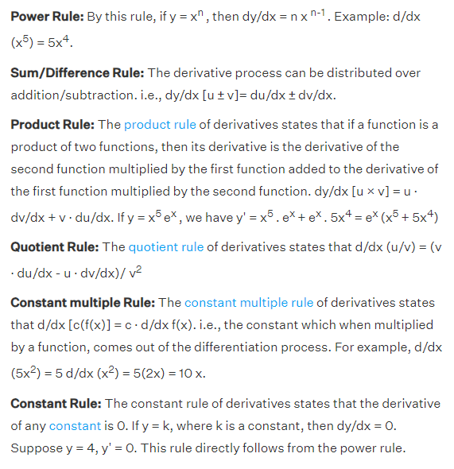

i1
h1
ah1
o1
ao1
w1 = 0.15
w5=0.4

w6=0.5
e1 = ½ * (t1 - ao1)²
w2 = 0.25
et
t1

w7=0.45
t2
i2
w3=0.2
h2
ah2
o2
ao2
e2 = ½ * (t2 - ao2)²
w8=0.55
w4=0.3

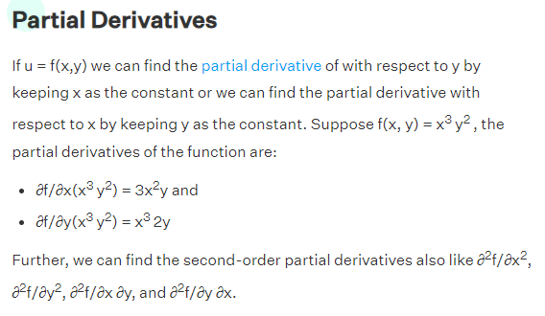
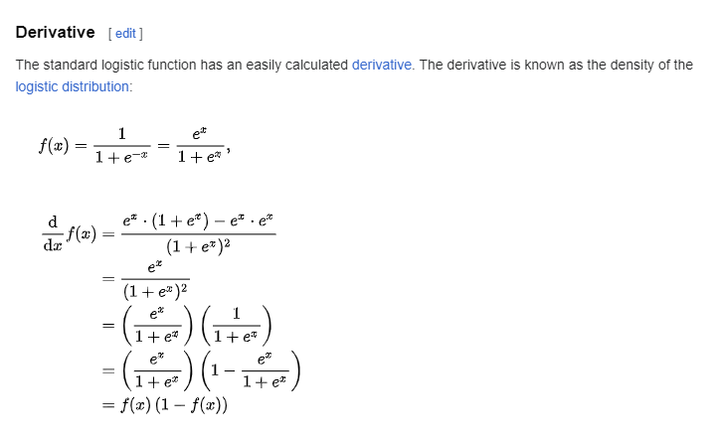
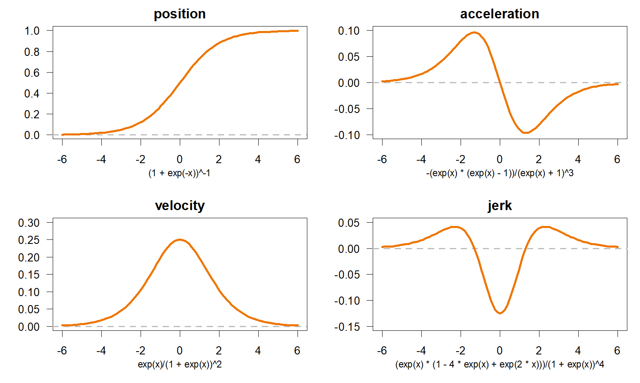
 | h1 = w1*i1 + w3*i2 |  |  |  | ∂et/∂5 = ∂(e1+e2)/∂w5 |  |  | ∂e1/∂w5 |  | ∂e1/∂ao1 * ∂ao1/∂o1 * ∂o1 / ∂w5
 | h2= w2*i1 + w4*i2 |  |  |  | ∂e1/∂ao1 = ao1 - t1
 | ah1 = σ(h1) = e^h1 / (1 + e^h1) |  |  |  | ∂ao1/∂o1 = ao1 * (1 - ao1)
 | ah2 = σ(h2) = e^h2 / (1 + e^h2) |  |  |  | ∂o1 / ∂w5 = ah1
 | o1 = w5*ah1 + w7 * ah2
 | o2 = w6*ah1 + w8 * ah2 |  |  |  | ∂et/∂w5 = (ao1 - t1)*ao1 * (1 - ao1) * ah1
 | ao1 = e^o1 / 1 + e^o1 |  |  |  | ∂et/∂w6 = (ao2 - t2)*ao2 * (1 - ao2) * ah1
 | ao2 = e^o2 / 1 + e^o2 |  |  |  | ∂et/∂w7 = (ao1 - t1)*ao1 * (1 - ao1) * ah2
 | e_t = e1 + e2 |  |  |  | ∂et/∂w8 = (ao2 - t2)*ao2 * (1 - ao2) * ah2
 | e1 = 1/2 *(t1-ao1)^2
 | e2 = 1/2 *(t2-ao2)^2 |  |  |  | ∂o1 / ∂ah1 = w5 |  |  | ∂e1 / ∂ah1 = ∂e1/∂ao1 * ∂ao1/∂o1 * ∂o1/∂ah1
 |  |  |  |  | ∂e1/∂ah1= (ao1 - t1)* ao1* (1 - ao1)* w5
 |  |  |  |  | ∂e2/∂ah1= (ao2 - t2)*ao2 * (1 - ao2) * w6 |  |  |  |  |  | ∂et/∂ah1= (ao1 - t1)* ao1* (1 - ao1)* w5 + (ao2 - t2)*ao2 * (1 - ao2) * w6
 |  |  |  |  | ∂e1/∂ah2 = (ao1 - t1)*ao1 * (1 - ao1) * w7 |  |  |  |  |  | ∂et/∂ah2 = (ao1 - t1)*ao1 * (1 - ao1) * w7 + (ao2 - t2)*ao2 * (1 - ao2) * w8
 |  |  |  |  | ∂e2/∂ah2 = (ao2 - t2)*ao2 * (1 - ao2) * w8

∂et/∂w1 = ∂et/∂ah1 * ∂ah1/∂h1 * ∂h1/∂w1 |  |  |  |  | ∂et/∂w1 = ((ao1 - t1)* ao1* (1 - ao1)* w5 + (ao2 - t2)*ao2 * (1 - ao2) * w6) * ah1 * (1 - ah1) * i1
∂et/∂w2 = ∂et/∂ah2 * ∂ah2/∂h2 * ∂h2/∂w2 |  |  |  |  | ∂et/∂w2 = ( (ao1 - t1)*ao1 * (1 - ao1) * w7 + (ao2 - t2)*ao2 * (1 - ao2) * w8) * ah2 * (1 - ah2) * i1
∂et/∂w3 = ∂et/∂ah1 * ∂ah1/∂h1 * ∂h1/∂w3 |  |  |  |  | ∂et/∂w3 = ((ao1 - t1)* ao1* (1 - ao1)* w5 + (ao2 - t2)*ao2 * (1 - ao2) * w6) * ah1 * (1 - ah1) * i2
∂et/∂w4 = ∂et/∂ah2 * ∂ah2/∂h2 * ∂h2/∂w4 |  |  |  |  | ∂et/∂w4 = ( (ao1 - t1)*ao1 * (1 - ao1) * w7 + (ao2 - t2)*ao2 * (1 - ao2) * w8) * ah2 * (1 - ah2) * i2
 |  |  |  |  |  |  |  |  |  |  |  |  |  | Learning rate η = |  | 1

t1 | t2 | i1 | i2 | w1 | w2 | w3 | w4 | h1 | ah1 | h2 | ah2 | w5 | w6 | w7 | w8 | o1 | ao1 | o2 | ao2 | e1 | e2 | et | ∂E/∂w1 | ∂E/∂w2 | ∂E/∂w3 | ∂E/∂w4 | ∂E/∂w5 | ∂E/∂w6 | ∂E/∂w7 | ∂E/∂w8
0.5000 | 0.5000 | 0.0500 | 0.1000 | 0.1500 | 0.2500 | 0.2000 | 0.3000 | 0.0275 | 0.5069 | 0.0425 | 0.5106 | 0.4000 | 0.5000 | 0.4500 | 0.5500 | 0.4325 | 0.6065 | 0.5343 | 0.6305 | 0.0057 | 0.0085 | 0.0142 | 0.0003 | 0.0004 | 0.0006 | 0.0007 | 0.0129 | 0.0154 | 0.0130 | 0.0155
0.5000 | 0.5000 | 0.0500 | 0.1000 | 0.1497 | 0.2496 | 0.1994 | 0.2993 | 0.0274 | 0.5069 | 0.0424 | 0.5106 | 0.3871 | 0.4846 | 0.4370 | 0.5345 | 0.4194 | 0.6033 | 0.5185 | 0.6268 | 0.0053 | 0.0080 | 0.0134 | 0.0003 | 0.0003 | 0.0006 | 0.0007 | 0.0125 | 0.0150 | 0.0126 | 0.0151
0.50000000 | 0.50000000 | 0.05000000 | 0.10000000
0.50000000 | 0.50000000 | 0.05000000 | 0.10000000
0.50000000 | 0.50000000 | 0.05000000 | 0.10000000
0.50000000 | 0.50000000 | 0.05000000 | 0.10000000
0.50000000 | 0.50000000 | 0.05000000 | 0.10000000
0.50000000 | 0.50000000 | 0.05000000 | 0.10000000
0.50000000 | 0.50000000 | 0.05000000 | 0.10000000
0.50000000 | 0.50000000 | 0.05000000 | 0.10000000
0.50000000 | 0.50000000 | 0.05000000 | 0.10000000
0.50000000 | 0.50000000 | 0.05000000 | 0.10000000
0.50000000 | 0.50000000 | 0.05000000 | 0.10000000
0.50000000 | 0.50000000 | 0.05000000 | 0.10000000
0.50000000 | 0.50000000 | 0.05000000 | 0.10000000
0.50000000 | 0.50000000 | 0.05000000 | 0.10000000
0.50000000 | 0.50000000 | 0.05000000 | 0.10000000
0.50000000 | 0.50000000 | 0.05000000 | 0.10000000
0.50000000 | 0.50000000 | 0.05000000 | 0.10000000
0.50000000 | 0.50000000 | 0.05000000 | 0.10000000
0.50000000 | 0.50000000 | 0.05000000 | 0.10000000
0.50000000 | 0.50000000 | 0.05000000 | 0.10000000
0.50000000 | 0.50000000 | 0.05000000 | 0.10000000
0.50000000 | 0.50000000 | 0.05000000 | 0.10000000
0.50000000 | 0.50000000 | 0.05000000 | 0.10000000
0.50000000 | 0.50000000 | 0.05000000 | 0.10000000
0.50000000 | 0.50000000 | 0.05000000 | 0.10000000
0.50000000 | 0.50000000 | 0.05000000 | 0.10000000
0.50000000 | 0.50000000 | 0.05000000 | 0.10000000
0.50000000 | 0.50000000 | 0.05000000 | 0.10000000
0.50000000 | 0.50000000 | 0.05000000 | 0.10000000
0.50000000 | 0.50000000 | 0.05000000 | 0.10000000
0.50000000 | 0.50000000 | 0.05000000 | 0.10000000
0.50000000 | 0.50000000 | 0.05000000 | 0.10000000
0.50000000 | 0.50000000 | 0.05000000 | 0.10000000
0.50000000 | 0.50000000 | 0.05000000 | 0.10000000
0.50000000 | 0.50000000 | 0.05000000 | 0.10000000
0.50000000 | 0.50000000 | 0.05000000 | 0.10000000
0.50000000 | 0.50000000 | 0.05000000 | 0.10000000
0.50000000 | 0.50000000 | 0.05000000 | 0.10000000
0.50000000 | 0.50000000 | 0.05000000 | 0.10000000
0.50000000 | 0.50000000 | 0.05000000 | 0.10000000
0.50000000 | 0.50000000 | 0.05000000 | 0.10000000
0.50000000 | 0.50000000 | 0.05000000 | 0.10000000
0.50000000 | 0.50000000 | 0.05000000 | 0.10000000
0.50000000 | 0.50000000 | 0.05000000 | 0.10000000
0.50000000 | 0.50000000 | 0.05000000 | 0.10000000
0.50000000 | 0.50000000 | 0.05000000 | 0.10000000
0.50000000 | 0.50000000 | 0.05000000 | 0.10000000
0.50000000 | 0.50000000 | 0.05000000 | 0.10000000
0.50000000 | 0.50000000 | 0.05000000 | 0.10000000
0.50000000 | 0.50000000 | 0.05000000 | 0.10000000
0.50000000 | 0.50000000 | 0.05000000 | 0.10000000
0.50000000 | 0.50000000 | 0.05000000 | 0.10000000
0.50000000 | 0.50000000 | 0.05000000 | 0.10000000
0.50000000 | 0.50000000 | 0.05000000 | 0.10000000
0.50000000 | 0.50000000 | 0.05000000 | 0.10000000
0.50000000 | 0.50000000 | 0.05000000 | 0.10000000
0.50000000 | 0.50000000 | 0.05000000 | 0.10000000
0.50000000 | 0.50000000 | 0.05000000 | 0.10000000
0.50000000 | 0.50000000 | 0.05000000 | 0.10000000
0.50000000 | 0.50000000 | 0.05000000 | 0.10000000
0.50000000 | 0.50000000 | 0.05000000 | 0.10000000
0.50000000 | 0.50000000 | 0.05000000 | 0.10000000
0.50000000 | 0.50000000 | 0.05000000 | 0.10000000
0.50000000 | 0.50000000 | 0.05000000 | 0.10000000
0.50000000 | 0.50000000 | 0.05000000 | 0.10000000
0.50000000 | 0.50000000 | 0.05000000 | 0.10000000
0.50000000 | 0.50000000 | 0.05000000 | 0.10000000
0.50000000 | 0.50000000 | 0.05000000 | 0.10000000
0.50000000 | 0.50000000 | 0.05000000 | 0.10000000
0.50000000 | 0.50000000 | 0.05000000 | 0.10000000
0.50000000 | 0.50000000 | 0.05000000 | 0.10000000
0.50000000 | 0.50000000 | 0.05000000 | 0.10000000
0.50000000 | 0.50000000 | 0.05000000 | 0.10000000
0.50000000 | 0.50000000 | 0.05000000 | 0.10000000
0.50000000 | 0.50000000 | 0.05000000 | 0.10000000
0.50000000 | 0.50000000 | 0.05000000 | 0.10000000
0.50000000 | 0.50000000 | 0.05000000 | 0.10000000
0.50000000 | 0.50000000 | 0.05000000 | 0.10000000
0.50000000 | 0.50000000 | 0.05000000 | 0.10000000
0.50000000 | 0.50000000 | 0.05000000 | 0.10000000
0.50000000 | 0.50000000 | 0.05000000 | 0.10000000
0.50000000 | 0.50000000 | 0.05000000 | 0.10000000
0.50000000 | 0.50000000 | 0.05000000 | 0.10000000
0.50000000 | 0.50000000 | 0.05000000 | 0.10000000
0.50000000 | 0.50000000 | 0.05000000 | 0.10000000
0.50000000 | 0.50000000 | 0.05000000 | 0.10000000
0.50000000 | 0.50000000 | 0.05000000 | 0.10000000
0.50000000 | 0.50000000 | 0.05000000 | 0.10000000
0.50000000 | 0.50000000 | 0.05000000 | 0.10000000
0.50000000 | 0.50000000 | 0.05000000 | 0.10000000
0.50000000 | 0.50000000 | 0.05000000 | 0.10000000
0.50000000 | 0.50000000 | 0.05000000 | 0.10000000
0.50000000 | 0.50000000 | 0.05000000 | 0.10000000
0.50000000 | 0.50000000 | 0.05000000 | 0.10000000
0.50000000 | 0.50000000 | 0.05000000 | 0.10000000
0.50000000 | 0.50000000 | 0.05000000 | 0.10000000
0.50000000 | 0.50000000 | 0.05000000 | 0.10000000
0.50000000 | 0.50000000 | 0.05000000 | 0.10000000

